SU Drawing Part 1
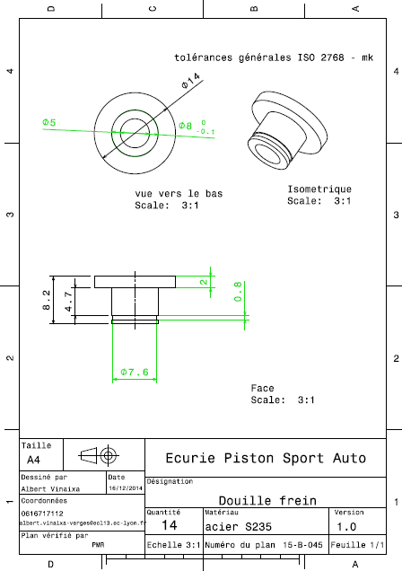
Drawing part : | SU 01001

